Shopify
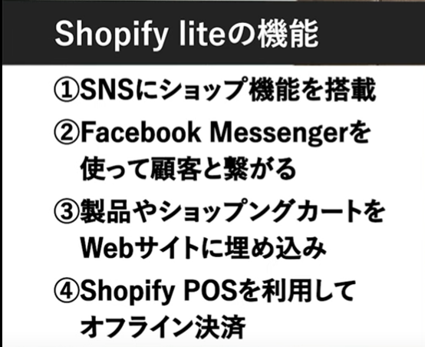
Shopify
 | Shopify ストア開設セミナー #1 | 商品追加からデザインまで | 【5分でわかる】Shopify liteとは？ |  | php select 選択状態を保持する
 | https://www.youtube.com/watch?v=Y9TrVMaAwSQ | https://www.youtube.com/watch?v=BjTla6r-Htk |  | https://aw1.jp/web/php-select-%E9%81%B8%E6%8A%9E%E7%8A%B6%E6%85%8B%E3%82%92%E4%BF%9D%E6%8C%81%E3%81%99%E3%82%8B/

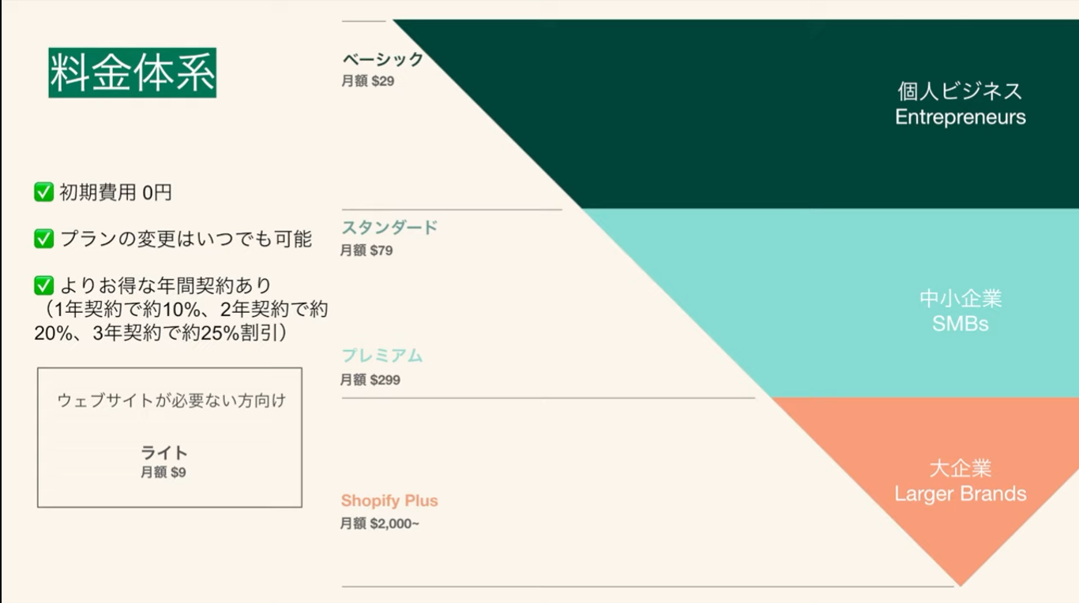

 |  |  | 商品の管理画面

 |  |  | 購入ボタンを埋め込む

